星期三
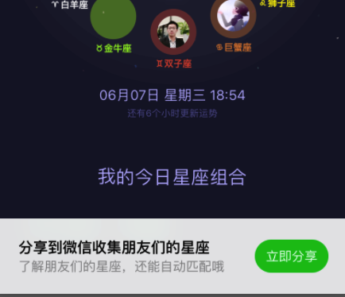
进度网址 | http://redmine.pyyx.com/projects/ios/issues?c%5B%5D=tracker&c%5B%5D=status&c%5B%5D=priority&c%5B%5D=subject&c%5B%5D=assigned_to&c%5B%5D=updated_on&f%5B%5D=status_id&f%5B%5D=tracker_id&f%5B%5D=assigned_to_id&f%5B%5D=&group_by=&op%5Bassigned_to_id%5D=%3D&op%5Bstatus_id%5D=o&op%5Btracker_id%5D=%3D&set_filter=1&utf8=%E2%9C%93&v%5Bassigned_to_id%5D%5B%5D=82&v%5Btracker_id%5D%5B%5D=2
1 | 立即分享工具条更改样式
2 | 绑定微信回来后，跳转的界面搞清楚
3
4

 | 指示器气泡有现成的,先看代码，在决定是否写现成 | AMPopTip

星期一
1 | 看下筛选后的条件是如何传递的 | 回调一个参数 | 改为本地储存
2 | 微信取工具条有bug | 更改为本地存储模式
 | YRWechatDidBindNotification | 绑定后发送这个通知
 |  | 解绑后也是这个通知

 | YRAnswerDetailViewController | 785行

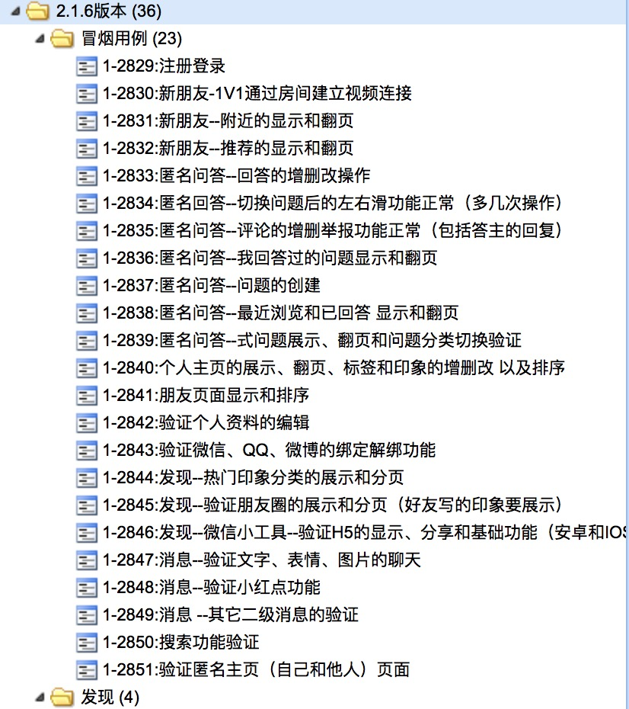
 |  | 图上跑一遍
 |  | 测试环境注册，手机号随便，验证码随便输4位

 |  | 卡片只有一个并且是滑动消除，第三个才不显示，（手动关闭可以显示）
 |  | 29 | 正常
 |  | 30 | 可以建立房间
 |  | 31 显示和翻页 | 没有更多数据显示
 |  | 32 显示和翻页
 |  | 33 | 发布回答服务器繁忙
 |  |  | 编辑回答”啦啦啦啦“,有敏感词
 |  | 34 | 正常
 |  | 35
 |  | 36 | 已经回答问题，没有显示“无更多数据”
 |  | 37 | 服务器繁忙
 |  | 38
 |  | 39
 |  | 40 | 新建标签后，插入顶部，视图也显示到顶部
 |  |  | 长按单条印象，要可以左右滑
 |  | 41
 |  | 42 | 绑定qq已绑定成功（实际未绑定）
 |  |  | 图像设置后，实名控制器没有异步刷新头像
 |  | 43
 |  | 44
 |  | 45
 |  | 46 | 右上角按钮还在
 |  |  | 匿名聊天 横幅显示内容 第一行不会换行，小字比较大
 |  | 47
 |  | 48
 |  | 49
 |  | 50
 |  | 51

 | soulQuestionView | 代理结构理一遍，如何实现代理的？
 | poptipView显示字体
 | 右上角分享 显示按钮
 | 绑定微信回来有问题 | 修改逻辑
 | 怎么撤销引导
 | 新建文件 target 勾起来

 | 向导控制器的触发，放在opinionView的代理里面
 | //如果大于2再出现 | 有回答才会出现，滑动的时候，出现第三个前提是data数组大于一 | 问题滑完会去请求
 | 谁看过我 红点逻辑
 | bezier曲线
 | 头像异步刷新
 | http://www.cnblogs.com/lihaibo-Leao/default.html?page=1 | block 强弱引用
 | 二维码镜头问题
 | 怎么运行证书？Appstore版本
 | 三部曲 | 1 把玩产品 | 写到了匿名主页
 |  | 2 熟悉220需求
 |  | 3 熟悉代码框架 自己去实现怎么实现 | 不清楚的及时问
 |  |  | 能达到给一个需求能独立完成

 | 测试环境 好友对我多少❤️ 分享失败 | URL有空格 | string尾部去除空格操作
 | 遍历模型属性，去除空格 | 一个第三方类

 | 看代码

